Sheet1
空气压力治疗仪及平车（转运车）需求参数及控价明细表
序号 | 货物名称 | 规格或配置技术参数 | 单位 | 数量 | 市场单价（元） | 金额（元） | 参考品牌型号 | 参考样式
1 | 空气压力治疗仪 | 1.主机具有≥4.3英寸彩色触摸屏，可显示当前治疗的肢体、治疗时间、治疗模式；屏幕亮度10级可调，并支持夜间模式，夜间模式下屏幕亮度自动调节； ▲2.治疗界面具有腔体示意图，具有治疗部位动态显示功能，治疗压力实时显示功能； ▲3.治疗时间：0-9999 min可调，支持顺序计时、倒序计时、依从性计时； 4.支持同步或左右交替加压的充气顺序； 5.具有4种治疗模式可选；能识别是否连接肢体压力套； ▲6.静脉再充盈时间：20-70s，最小调节步长1s；同时支持静脉再充盈监测； 7.治疗压力：0-280mmHg，误差：≤±5mmHg； 压力单位三种可选：mmHg、kPa、Pa； 8.压力保持时间：0-5s可调，最小调节步长1s； ▲9.单腔压力可调，支持零压跳过功能，可避开患者创伤部位； 10.充气速度：最多5级可选，适应不同病人的耐受程度； 11.支持圆周加压，具有等压加压与梯度加压的加压类型； ▲12.支持医嘱闭环功能：设备能自动解析、加载病人信息和治疗信息参数，记录并上传医嘱执行的治疗状态； ▲13.支持通过网络连接实现并联，2台设备可支持同步启动治疗、暂停和停止等操作； 14.具有自动或手动锁屏功能，防止治疗过程中误触； 15.具有双重过压保护措施，支持一键紧急暂停，具有手动释压及自动释压两种释压方式； 16.运行噪声≤58dB(A)； 17.具有定时关机功能； 18.具备USB 接口、Wi-Fi接口和CAT1接口，支持有线或无线方式连接VTE预防管理系统； 19.内置可充电的锂电池，电池续航时间≥5小时； ▲20.支持存储≥4000条操作记录，及≥3000条治疗记录。 | 台 | 2 | 5900.00 | 11800.00 | 深圳麦科田生物医疗技术股份有限公司 1P-100
2 | 转运车 | 1.尺寸：长1970mm*宽640mm*高（570-870）mm； ▲2.主要框架为碳素钢，框架采用优质≥25mm*50mm*1.5mm钢管，车面及护栏采用PP工程塑料吹塑成型，三角弧形支架采用≥2.5mm厚冷轧钢板一次性冲压成型带加强筋； 3.床面、靠背板、护栏，材质均采用聚乙烯料，一次吹塑成型； ▲4.背部气弹簧快速调节，控制把手为金属骨架，坚固耐用，表面包塑处理； ▲5.整体升降功能，不锈钢摇手柄可折叠，摇手采用铁质镀铬，可折叠，加长18厘米； 6.螺杆具备双向到位保护功能，螺管壁厚度≥1.2mm。螺管内置精密螺母，静音耐磨:丝杠采用45钢双丝挤压成型，有过盈保护、双向限位功能，摇动灵活，无噪音。配有ABS防尘罩； 7.双片中控静音轮，刹车、万向两档操控。中间装有导向轮可直线行驶，脚轮骨架采用航空铝材料一次性压轴而成，稳固可靠:采用超级聚氨酯材料，静音耐磨，不生锈。床体装备中间导向轮装置，一人可轻松推运； 8.下隐藏式安全护栏，加长腿部护栏，更多安全保护，气弹簧辅助自动下降，操作方便，不占空间，利于转移病人护理操作； 9.车架表层静电粉末喷涂，干净卫生耐腐蚀； 10.床面板均匀凹槽设计，防滑，具有加强支撑的作用。四周边沿处人体工程学结构设计，圆角造型，多处具有一体式环绕型把手，方便抓握； 11.床头床尾分别配有输液架插座，床头的可伸缩。不锈钢双段伸缩式四爪点滴架,直径≥19mm不锈钢管,结实耐用； 12.床面配病人捆绑束缚带两个，捆绑束缚带可拆卸清洗； 13.配有≥2CM厚全海绵床垫，外包高级防水布，面料可水洗，防静电，柔软易清洁。一侧配有子母扣可卡至床面上，背部升起时可防滑； ▲14.氧气瓶搁架内径16CM，在床板下侧可横向放置最大10L氧气瓶，并有两个旋钮可进行固定.采用一体注塑成型底壳，可额外放置小型氧气瓶，底壳上另有凹陷空间可放置杂物。 | 台 | 2 | 5500.00 | 11000.00 | 上海臻沛医疗科技有限公司 ZK-ZYC103 | 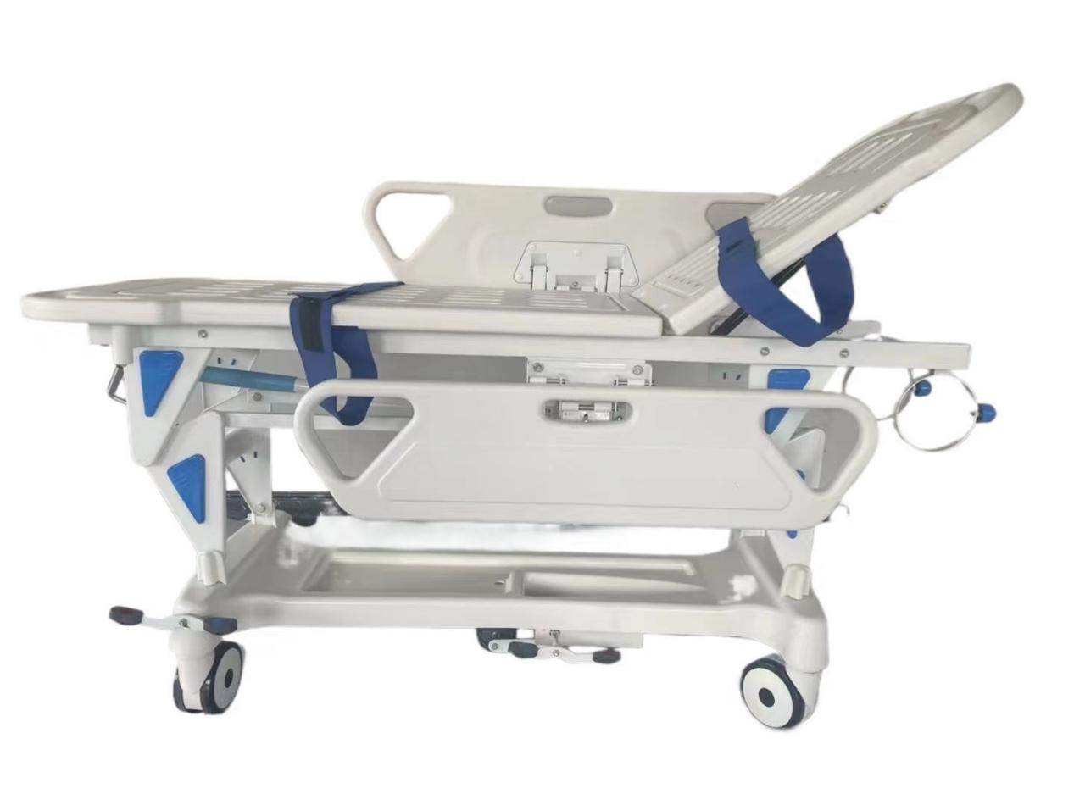
 | 合计 |  |  |  |  | 22800.00

